상품제안서
테팔 레드펄쿡 인덕션 후라이팬 30cm | 상품코드: S23699

 |  |  |  |  |  |  | 02-713-8555 | www.synergygift.co.kr
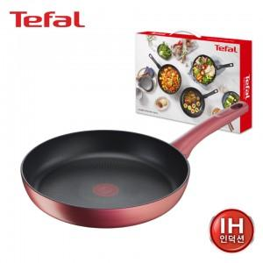

【상세/제작정보】

【인쇄/포장옵션】 | 라벨지부착 / 시판박스

【공급단가】 | 수량 | 10~ | 50~ | 100~ | 300~ | 500~
*VAT별도 | 단가 | 63,700원 | 62,720원 | 61,250원 | 58,800원 | 56,350원

【상품 URL】 | https://www.synergygift.co.kr:443/src/goods_detail.php?gdno=23699

